ภาษาไทย
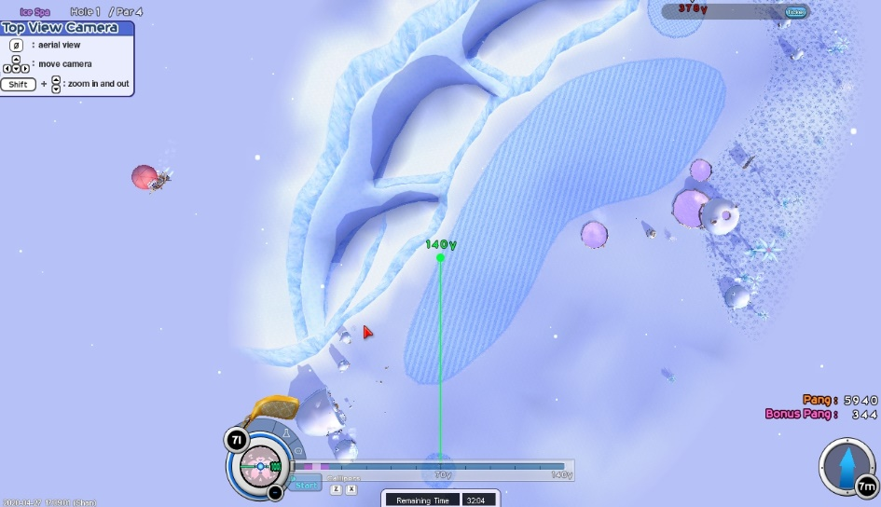
ตีหาโดย Shan★Mattari (Official Thai Server)
 | 378 | ออกลายเป็น PB ใหญ่ |  |  |  |  |  | ระวังจะไม่ลง ละเอียดอ่อนด้วย!
 | ลม1เท่านั้น |  |  |  |  |  |  | ต้องละเอียดระดับ 0.1PB
 | ปรับไม้เป็น 140 |  |  |  |  |  |  | สปินหน้าให้เบาที่สุดเท่าที่ได้
 | ขยับไปติดขอบซ้ายของแฟร์เวย์ |  |  |  |  |  |  | สปินมีผลมาก
 | ซูมสุดเล็งให้ได้ตามภาพ 140กับ70มาทับกันแล้วออกลาย
 | จากนั้นค่อยออกลายตามตาราง
 | คอบบร้าสปินหน้า1 |  | การออกลายคือให้เส้นPBตัดกับเส้นแบ่งโซนบนพื้น ดังภาพตัวอย่างที่ 3
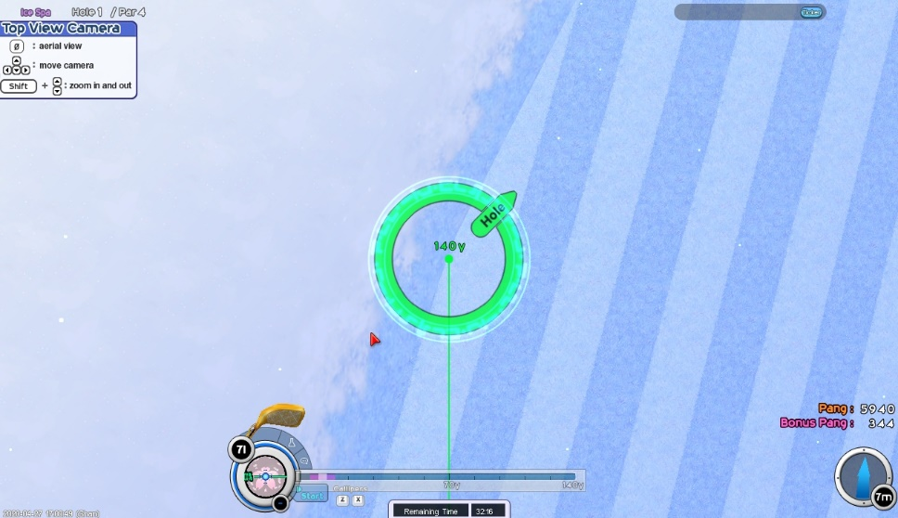
 | วิดีอีตัวอย่างการออกลาย |  | https://youtu.be/S9k6eox4xfY |  |  |  |  |  |  |  |  |  |  |  | ภาพการนำไปติดขอบ
 | เหลือง | ขยับไปซ้าย
 | เขียว | ขยับไปขวา
 |  | ส่งซ้ายº | ลาย | แรง |  |  | องศาละ(PB) |  | ส่งขวาº | ลาย | แรง |  |  | องศาละ(PB)
 |  | 0 | 2.7 | 250 | ขยับไปซ้าย |  |  |  | 0 | 2.7 | 250 | ขยับไปซ้าย
 |  | 5.95 | 2.7 | 250 | ขยับไปซ้าย | จาก 0.00º ไป 5.95º | 0 |  | 5.3 | 1.8 | 250 | ขยับไปซ้าย | จาก 0.00º ไป 5.30º | -0.17
 |  | 10.08 | 2.7 | 250 | ขยับไปซ้าย | จาก 5.95º ไป 10.08º | 0 |  | 5.3 | 1.9 | 250.8 | ขยับไปซ้าย
 |  | 14.04 | 2.7 | 250 | ขยับไปซ้าย | จาก 10.08º ไป 14.04º | 0 |  | 10 | 1.8 | 250.8 | ขยับไปซ้าย | จาก 5.30º ไป 10.00º | -0.02
 |  | 20.41 | 2.7 | 250 | ขยับไปซ้าย | จาก 14.04º ไป 20.41º | 0 |  | 15 | 1.5 | 250.8 | ขยับไปซ้าย | จาก 10.00º ไป 15.00º | -0.06
 |  | 26.5 | 2.8 | 250 | ขยับไปซ้าย | จาก 20.41º ไป 26.50º | 0.02 |  | 20.32 | 1.5 | 250.8 | ขยับไปซ้าย | จาก 15.00º ไป 20.32º | 0
 |  | 29.93 | 2.8 | 250 | ขยับไปซ้าย | จาก 26.50º ไป 29.93º | 0 |  | 24.96 | 1.2 | 250.8 | ขยับไปซ้าย | จาก 20.32º ไป 24.96º | -0.06
 |  | 34.05 | 2.8 | 250 | ขยับไปซ้าย | จาก 29.93º ไป 34.05º | 0 |  | 24.96 | 1.3 | 250 | ขยับไปซ้าย
 |  | 41 | 2.9 | 250 | ขยับไปซ้าย | จาก 34.05º ไป 41.00º | 0.01 |  | 29.5 | 1 | 250 | ขยับไปซ้าย | จาก 24.96º ไป 29.50º | -0.07
 |  | 41 | 2.9 | 250.8 | ขยับไปซ้าย |  |  |  | 36.6 | 0.8 | 250 | ขยับไปซ้าย | จาก 29.50º ไป 36.60º | -0.03
 |  | 44.03 | 2.9 | 250.8 | ขยับไปซ้าย | จาก 41.00º ไป 44.03º | 0 |  | 36.6 | 0.8 | 249.1 | ขยับไปซ้าย |  |  | ภาพตัวอย่างการออกลาย ไปทางซ้าย 1.8 PB ใหญ่, เอา140กับ70มาทับกันแล้วออกลาย
 |  | 50.19 | 2.9 | 250.8 | ขยับไปซ้าย | จาก 44.03º ไป 50.19º | 0 |  | 40.31 | 0.8 | 249.1 | ขยับไปซ้าย | จาก 36.60º ไป 40.31º | 0
 |  | 50.19 | 2.9 | 251.7 | ขยับไปซ้าย |  |  |  | 45 | 0.5 | 249.1 | ขยับไปซ้าย | จาก 40.31º ไป 45.00º | -0.06
 |  | 54.34 | 2.9 | 251.7 | ขยับไปซ้าย | จาก 50.19º ไป 54.34º | 0 |  | 45 | 0.7 | 247.5 | ขยับไปซ้าย
 |  | 60.07 | 2.9 | 251.7 | ขยับไปซ้าย | จาก 54.34º ไป 60.07º | 0 |  | 50.33 | 0.4 | 247.5 | ขยับไปซ้าย | จาก 45.00º ไป 50.33º | -0.06
 |  | 60.07 | 2.9 | 252.5 | ขยับไปซ้าย |  |  |  | 55.98 | 0 | 247.5 | ขยับไปซ้าย | จาก 50.33º ไป 55.98º | -0.07
 |  | 65.38 | 2.9 | 252.5 | ขยับไปซ้าย | จาก 60.07º ไป 65.38º | 0 |  | 60.26 | 0 | 247.5 | ขยับไปซ้าย | จาก 55.98º ไป 60.26º | 0
 |  | 65.38 | 2.2 | 256.7 | ขยับไปซ้าย |  |  |  | 60.26 | 0.2 | 246.6 | ขยับไปซ้าย
 |  | 70.28 | 2.2 | 256.7 | ขยับไปซ้าย | จาก 65.38º ไป 70.28º | 0 |  | 65.14 | 0.2 | 246.6 | ขยับไปขวา | จาก 60.26º ไป 65.14º | 0
 |  | 73.89 | 2.2 | 256.7 | ขยับไปซ้าย | จาก 70.28º ไป 73.89º | 0 |  | 70.25 | 0.4 | 246.6 | ขยับไปขวา | จาก 65.14º ไป 70.25º | 0.04
 |  | 80.18 | 2 | 256.7 | ขยับไปซ้าย | จาก 73.89º ไป 80.18º | -0.03 |  | 74.25 | 0.4 | 246.6 | ขยับไปขวา | จาก 70.25º ไป 74.25º | 0
 |  | 86.01 | 1.8 | 256.7 | ขยับไปซ้าย | จาก 80.18º ไป 86.01º | -0.03 |  | 74.25 | 0.4 | 245.8 | ขยับไปขวา
 |  | 90 | 1.8 | 256.7 | ขยับไปซ้าย | จาก 86.01º ไป 90.00º | 0 |  | 80.07 | 0.4 | 245.8 | ขยับไปขวา | จาก 74.25º ไป 80.07º | 0
 |  |  |  |  |  |  |  |  | 86.1 | 0.6 | 245.8 | ขยับไปขวา | จาก 80.07º ไป 86.10º | 0.03
 |  |  |  |  |  |  |  |  | 90 | 0.8 | 245.8 | ขยับไปขวา | จาก 86.10º ไป 90.00º | 0.05
 |  |  |  |  |  |  |  |  |  |  |  |  |  |  | ภาพตัวอย่างการออกลาย ไปทางซ้าย 1.8 PB ใหญ่ ไม้บรรทัดหมอหมี
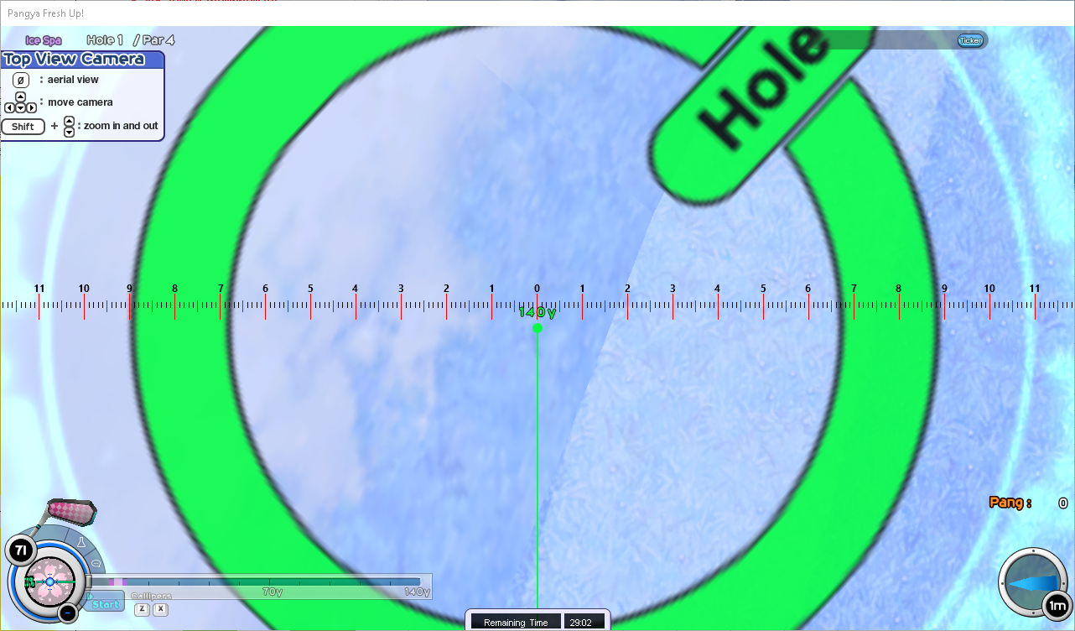
 |  | ต้านซ้ายº | ลาย | แรง |  |  | องศาละ(PB) |  | ต้านขวาº | ลาย | แรง |  |  | องศาละ(PB)
 |  | 90 | 1.8 | 256.7 | ขยับไปซ้าย |  |  |  | 90 | 0.8 | 245.8 | ขยับไปขวา
 |  | 85.07 | 1.6 | 256.7 | ขยับไปซ้าย | จาก 90.00º ไป 85.07º | 0.04 |  | 85.82 | 0.8 | 245.8 | ขยับไปขวา | จาก 90.00º ไป 85.82º | 0
 |  | 80.05 | 1.4 | 256.7 | ขยับไปซ้าย | จาก 85.07º ไป 80.05º | 0.04 |  | 80.07 | 1 | 245.8 | ขยับไปขวา | จาก 85.82º ไป 80.07º | -0.03
 |  | 80.05 | 1.5 | 255.9 | ขยับไปซ้าย |  |  |  | 75.62 | 1 | 245.8 | ขยับไปขวา | จาก 80.07º ไป 75.62º | 0
 |  | 75.14 | 1.4 | 255.9 | ขยับไปซ้าย | จาก 80.05º ไป 75.14º | 0.02 |  | 70.02 | 1.2 | 245.8 | ขยับไปขวา | จาก 75.62º ไป 70.02º | -0.04
 |  | 75.14 | 1.4 | 255 | ขยับไปซ้าย |  |  |  | 65.22 | 1.2 | 245.8 | ขยับไปขวา | จาก 70.02º ไป 65.22º | 0
 |  | 70.71 | 1.4 | 255 | ขยับไปซ้าย | จาก 75.14º ไป 70.71º | 0 |  | 59.98 | 1.4 | 245.8 | ขยับไปขวา | จาก 65.22º ไป 59.98º | -0.04
 |  | 65.14 | 1.2 | 255 | ขยับไปซ้าย | จาก 70.71º ไป 65.14º | 0.04 |  | 54.93 | 1.4 | 245.8 | ขยับไปขวา | จาก 59.98º ไป 54.93º | 0
 |  | 60.26 | 0.8 | 255 | ขยับไปซ้าย | จาก 65.14º ไป 60.26º | 0.08 |  | 50.06 | 1.6 | 245.8 | ขยับไปขวา | จาก 54.93º ไป 50.06º | -0.04
 |  | 55.22 | 0.6 | 255 | ขยับไปซ้าย | จาก 60.26º ไป 55.22º | 0.04 |  | 50.06 | 1.5 | 246.6 | ขยับไปขวา
 |  | 50.19 | 0.4 | 255 | ขยับไปซ้าย | จาก 55.22º ไป 50.19º | 0.04 |  | 45 | 1.6 | 246.6 | ขยับไปขวา | จาก 50.06º ไป 45.00º | -0.02
 |  | 45 | 0.4 | 255 | ขยับไปซ้าย | จาก 50.19º ไป 45.00º | 0 |  | 40.29 | 1.6 | 246.6 | ขยับไปขวา | จาก 45.00º ไป 40.29º | 0
 |  | 40.27 | 0.2 | 255 | ขยับไปซ้าย | จาก 45.00º ไป 40.27º | 0.04 |  | 34.99 | 1.6 | 246.6 | ขยับไปขวา | จาก 40.29º ไป 34.99º | 0
 |  | 40.27 | 0.2 | 251.7 | ขยับไปซ้าย |  |  |  | 30.11 | 1.6 | 246.6 | ขยับไปขวา | จาก 34.99º ไป 30.11º | 0
 |  | 35.66 | 0.2 | 251.7 | ขยับไปซ้าย | จาก 40.27º ไป 35.66º | 0 |  | 30.11 | 1.4 | 247.5 | ขยับไปขวา
 |  | 31.22 | 0 | 251.7 | ขยับไปขวา | จาก 35.66º ไป 31.22º | 0.05 |  | 25.39 | 1.6 | 247.5 | ขยับไปขวา | จาก 30.11º ไป 25.39º | -0.04
 |  | 25.02 | 0.2 | 251.7 | ขยับไปขวา | จาก 31.22º ไป 25.02º | -0.03 |  | 25.39 | 1.4 | 248.3 | ขยับไปขวา
 |  | 25.02 | 0.2 | 250.8 | ขยับไปขวา |  |  |  | 20.22 | 1.6 | 248.3 | ขยับไปขวา | จาก 25.39º ไป 20.22º | -0.04
 |  | 20.32 | 0.4 | 250.8 | ขยับไปขวา | จาก 25.02º ไป 20.32º | -0.04 |  | 15.15 | 1.4 | 248.3 | ขยับไปขวา | จาก 20.22º ไป 15.15º | 0.04
 |  | 15.64 | 0.6 | 250.8 | ขยับไปขวา | จาก 20.32º ไป 15.64º | -0.04 |  | 9.82 | 1.2 | 248.3 | ขยับไปขวา | จาก 15.15º ไป 9.82º | 0.04
 |  | 10.12 | 0.6 | 250.8 | ขยับไปขวา | จาก 15.64º ไป 10.12º | 0 |  | 5.95 | 1 | 248.3 | ขยับไปขวา | จาก 9.82º ไป 5.95º | 0.05
 |  | 10.12 | 0.7 | 249.1 | ขยับไปขวา |  |  |  | 0 | 0.8 | 248.3 | ขยับไปขวา | จาก 5.95º ไป 0.00º | 0.03
 |  | 5.91 | 0.7 | 249.1 | ขยับไปขวา | จาก 10.12º ไป 5.91º | 0
 |  | 0 | 0.8 | 248.3 | ขยับไปขวา | จาก 5.91º ไป 0.00º | -0.02

日本語

Created by Shan★Mattari (Official Thai Server)
 | 378y |  |  |  |  |  |  | ระวังจะไม่ลง ละเอียดอ่อนด้วย!
 | 風 1 だけです |  | by Shan★Mattari (Official Thai Server) |  |  |  |  | ต้องละเอียดระดับ 0.1PB
 | 先ずは、Iron 140y で使って |  |  |  |  |  |  | สปินหน้าให้เบาที่สุดเท่าที่ได้
 | 左ラフに行って |  |  |  |  |  |  | สปินมีผลมาก
 | ズームポイントにズームして
 | ビデオのとおりにしてください
 | 1W コブラー トップスピン１（少しだけ）
 | 例動画： |  | https://youtu.be/S9k6eox4xfY
 | 黄色 | 左にずらす
 | 緑色 | 右にずらす
 |  | 風↑←º | PB | 力 |  |  | 1ºにPB |  | 風↑→º | PB | 力 |  |  | 1ºにPB
 |  | 0 | 2.7 | 250 | 左にずらす |  |  |  | 0 | 2.7 | 250 | 左にずらす
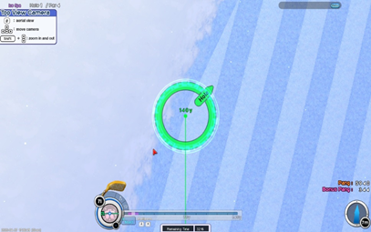
 |  | 5.95 | 2.7 | 250 | 左にずらす | 0.00º から 5.95ºまで | 0 |  | 5.3 | 1.8 | 250 | 左にずらす | 0.00º から 5.30ºまで | -0.17
 |  | 10.08 | 2.7 | 250 | 左にずらす | 5.95º から 10.08ºまで | 0 |  | 5.3 | 1.9 | 250.8 | 左にずらす
 |  | 14.04 | 2.7 | 250 | 左にずらす | 10.08º から 14.04ºまで | 0 |  | 10 | 1.8 | 250.8 | 左にずらす | 5.30º から 10.00ºまで | -0.02
 |  | 20.41 | 2.7 | 250 | 左にずらす | 14.04º から 20.41ºまで | 0 |  | 15 | 1.5 | 250.8 | 左にずらす | 10.00º から 15.00ºまで | -0.06
 |  | 26.5 | 2.8 | 250 | 左にずらす | 20.41º から 26.50ºまで | 0.02 |  | 20.32 | 1.5 | 250.8 | 左にずらす | 15.00º から 20.32ºまで | 0
 |  | 29.93 | 2.8 | 250 | 左にずらす | 26.50º から 29.93ºまで | 0 |  | 24.96 | 1.2 | 250.8 | 左にずらす | 20.32º から 24.96ºまで | -0.06
 |  | 34.05 | 2.8 | 250 | 左にずらす | 29.93º から 34.05ºまで | 0 |  | 24.96 | 1.3 | 250 | 左にずらす
 |  | 41 | 2.9 | 250 | 左にずらす | 34.05º から 41.00ºまで | 0.01 |  | 29.5 | 1 | 250 | 左にずらす | 24.96º から 29.50ºまで | -0.07
 |  | 41 | 2.9 | 250.8 | 左にずらす |  |  |  | 36.6 | 0.8 | 250 | 左にずらす | 29.50º から 36.60ºまで | -0.03
 |  | 44.03 | 2.9 | 250.8 | 左にずらす | 41.00º から 44.03ºまで | 0 |  | 36.6 | 0.8 | 249.1 | 左にずらす
 |  | 50.19 | 2.9 | 250.8 | 左にずらす | 44.03º から 50.19ºまで | 0 |  | 40.31 | 0.8 | 249.1 | 左にずらす | 36.60º から 40.31ºまで | 0
 |  | 50.19 | 2.9 | 251.7 | 左にずらす |  |  |  | 45 | 0.5 | 249.1 | 左にずらす | 40.31º から 45.00ºまで | -0.06
 |  | 54.34 | 2.9 | 251.7 | 左にずらす | 50.19º から 54.34ºまで | 0 |  | 45 | 0.7 | 247.5 | 左にずらす
 |  | 60.07 | 2.9 | 251.7 | 左にずらす | 54.34º から 60.07ºまで | 0 |  | 50.33 | 0.4 | 247.5 | 左にずらす | 45.00º から 50.33ºまで | -0.06
 |  | 60.07 | 2.9 | 252.5 | 左にずらす |  |  |  | 55.98 | 0 | 247.5 | 左にずらす | 50.33º から 55.98ºまで | -0.07
 |  | 65.38 | 2.9 | 252.5 | 左にずらす | 60.07º から 65.38ºまで | 0 |  | 60.26 | 0 | 247.5 | 左にずらす | 55.98º から 60.26ºまで | 0
 |  | 65.38 | 2.2 | 256.7 | 左にずらす |  |  |  | 60.26 | 0.2 | 246.6 | 左にずらす
 |  | 70.28 | 2.2 | 256.7 | 左にずらす | 65.38º から 70.28ºまで | 0 |  | 65.14 | 0.2 | 246.6 | 右にずらす | 60.26º から 65.14ºまで | 0
 |  | 73.89 | 2.2 | 256.7 | 左にずらす | 70.28º から 73.89ºまで | 0 |  | 70.25 | 0.4 | 246.6 | 右にずらす | 65.14º から 70.25ºまで | 0.04
 |  | 80.18 | 2 | 256.7 | 左にずらす | 73.89º から 80.18ºまで | -0.03 |  | 74.25 | 0.4 | 246.6 | 右にずらす | 70.25º から 74.25ºまで | 0
 |  | 86.01 | 1.8 | 256.7 | 左にずらす | 80.18º から 86.01ºまで | -0.03 |  | 74.25 | 0.4 | 245.8 | 右にずらす
 |  | 90 | 1.8 | 256.7 | 左にずらす | 86.01º から 90.00ºまで | 0 |  | 80.07 | 0.4 | 245.8 | 右にずらす | 74.25º から 80.07ºまで | 0
 |  |  |  |  |  |  |  |  | 86.1 | 0.6 | 245.8 | 右にずらす | 80.07º から 86.10ºまで | 0.03
 |  |  |  |  |  |  |  |  | 90 | 0.8 | 245.8 | 右にずらす | 86.10º から 90.00ºまで | 0.05

 |  | 風↓←º | PB | 力 |  |  | 1ºにPB |  | 風↓→º | PB | 力 |  |  | 1ºにPB
 |  | 90 | 1.8 | 256.7 | 左にずらす |  |  |  | 90 | 0.8 | 245.8 | 右にずらす
 |  | 85.07 | 1.6 | 256.7 | 左にずらす | 90.00º から 85.07ºまで | 0.04 |  | 85.82 | 0.8 | 245.8 | 右にずらす | 90.00º から 85.82ºまで | 0

 |  | 80.05 | 1.4 | 256.7 | 左にずらす | 85.07º から 80.05ºまで | 0.04 |  | 80.07 | 1 | 245.8 | 右にずらす | 85.82º から 80.07ºまで | -0.03
 |  | 80.05 | 1.5 | 255.9 | 左にずらす |  |  |  | 75.62 | 1 | 245.8 | 右にずらす | 80.07º から 75.62ºまで | 0
 |  | 75.14 | 1.4 | 255.9 | 左にずらす | 80.05º から 75.14ºまで | 0.02 |  | 70.02 | 1.2 | 245.8 | 右にずらす | 75.62º から 70.02ºまで | -0.04
 |  | 75.14 | 1.4 | 255 | 左にずらす |  |  |  | 65.22 | 1.2 | 245.8 | 右にずらす | 70.02º から 65.22ºまで | 0
 |  | 70.71 | 1.4 | 255 | 左にずらす | 75.14º から 70.71ºまで | 0 |  | 59.98 | 1.4 | 245.8 | 右にずらす | 65.22º から 59.98ºまで | -0.04
 |  | 65.14 | 1.2 | 255 | 左にずらす | 70.71º から 65.14ºまで | 0.04 |  | 54.93 | 1.4 | 245.8 | 右にずらす | 59.98º から 54.93ºまで | 0
 |  | 60.26 | 0.8 | 255 | 左にずらす | 65.14º から 60.26ºまで | 0.08 |  | 50.06 | 1.6 | 245.8 | 右にずらす | 54.93º から 50.06ºまで | -0.04
 |  | 55.22 | 0.6 | 255 | 左にずらす | 60.26º から 55.22ºまで | 0.04 |  | 50.06 | 1.5 | 246.6 | 右にずらす
 |  | 50.19 | 0.4 | 255 | 左にずらす | 55.22º から 50.19ºまで | 0.04 |  | 45 | 1.6 | 246.6 | 右にずらす | 50.06º から 45.00ºまで | -0.02
 |  | 45 | 0.4 | 255 | 左にずらす | 50.19º から 45.00ºまで | 0 |  | 40.29 | 1.6 | 246.6 | 右にずらす | 45.00º から 40.29ºまで | 0
 |  | 40.27 | 0.2 | 255 | 左にずらす | 45.00º から 40.27ºまで | 0.04 |  | 34.99 | 1.6 | 246.6 | 右にずらす | 40.29º から 34.99ºまで | 0
 |  | 40.27 | 0.2 | 251.7 | 左にずらす |  |  |  | 30.11 | 1.6 | 246.6 | 右にずらす | 34.99º から 30.11ºまで | 0
 |  | 35.66 | 0.2 | 251.7 | 左にずらす | 40.27º から 35.66ºまで | 0 |  | 30.11 | 1.4 | 247.5 | 右にずらす
 |  | 31.22 | 0 | 251.7 | 右にずらす | 35.66º から 31.22ºまで | 0.05 |  | 25.39 | 1.6 | 247.5 | 右にずらす | 30.11º から 25.39ºまで | -0.04
 |  | 25.02 | 0.2 | 251.7 | 右にずらす | 31.22º から 25.02ºまで | -0.03 |  | 25.39 | 1.4 | 248.3 | 右にずらす
 |  | 25.02 | 0.2 | 250.8 | 右にずらす |  |  |  | 20.22 | 1.6 | 248.3 | 右にずらす | 25.39º から 20.22ºまで | -0.04
 |  | 20.32 | 0.4 | 250.8 | 右にずらす | 25.02º から 20.32ºまで | -0.04 |  | 15.15 | 1.4 | 248.3 | 右にずらす | 20.22º から 15.15ºまで | 0.04
 |  | 15.64 | 0.6 | 250.8 | 右にずらす | 20.32º から 15.64ºまで | -0.04 |  | 9.82 | 1.2 | 248.3 | 右にずらす | 15.15º から 9.82ºまで | 0.04
 |  | 10.12 | 0.6 | 250.8 | 右にずらす | 15.64º から 10.12ºまで | 0 |  | 5.95 | 1 | 248.3 | 右にずらす | 9.82º から 5.95ºまで | 0.05
 |  | 10.12 | 0.7 | 249.1 | 右にずらす |  |  |  | 0 | 0.8 | 248.3 | 右にずらす | 5.95º から 0.00ºまで | 0.03
 |  | 5.91 | 0.7 | 249.1 | 右にずらす | 10.12º から 5.91ºまで | 0
 |  | 0 | 0.8 | 248.3 | 右にずらす | 5.91º から 0.00ºまで | -0.02

